Sheet1
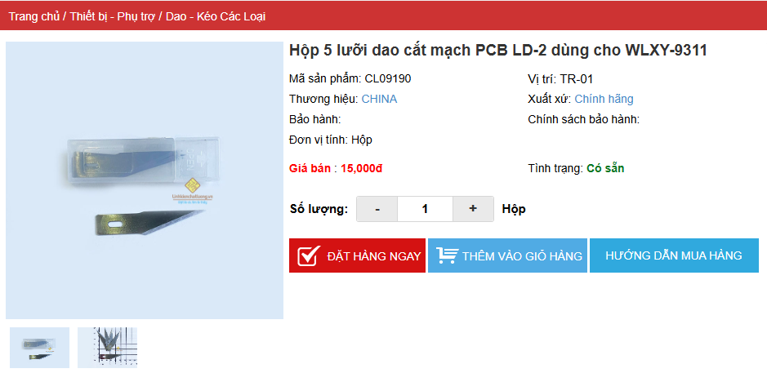
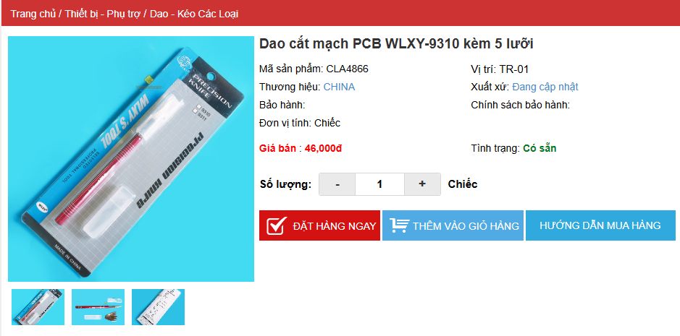
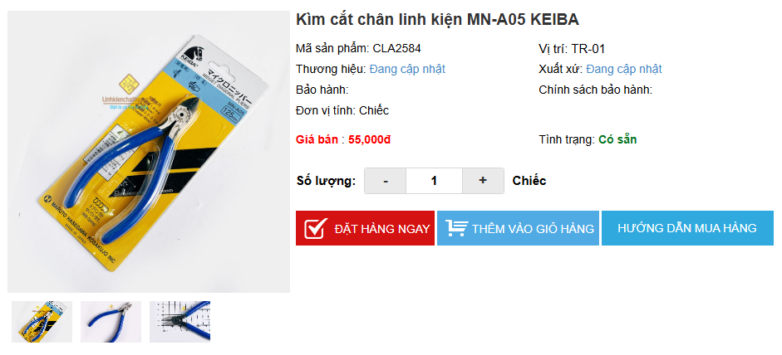
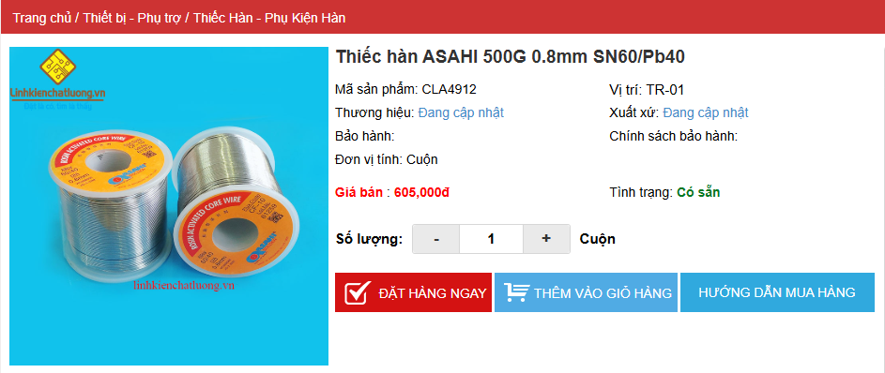
 |  | PHIẾU YÊU CẦU CUNG CẤP VẬT TƯ |  |  | BM.02-QT.10/ISO
 |  |  |  |  | Ban hành: 01/06/2018
 |  |  |  |  | Lần: 01
Bộ phận/ Phòng ban: Sản xuất- Bảo hành
STT | Mục đích | Tên vật tư | ĐVT | Số lượng |  | Ghi chú
 |  |  |  | Yêu cầu | Thực xuất
1 | Dùng cho SX-BH | Kìm cắt chân linh kiện MN-A05 KEIBA | PCS | 4 | 4 | https://www.linhkienchatluong.vn/kim-cac-loai/kim-cat-chan-linh-kien-mn-a05-keiba_sp657_ct3029.aspx
2 |  | Thiếc hàn ASAHI 500G 0.8mm SN60/Pb40 | PCS | 2 | 2 | https://www.linhkienchatluong.vn/thiec-han---phu-kien-han/thiec-han-asahi-500g-08mm-sn60pb40_sp544_ct7129.aspx
3 |  | Thiếc hàn SANKI JAPAN 0.6mm 500G Sn60/Pb40 | PCS | 1 | 1 | https://linhkienchatluong.vn/thiec-han---phu-kien-han/thiec-han-sanki-japan-06mm-500g-sn6040_sp544_ct16679.aspx
4 |  | Nhíp trắng tốt 455035 | PCS | 1 | 1 | https://www.linhkienchatluong.vn/nhip---kep-cac-loai/nhip-trang-tot-455035_sp658_ct3877.aspx
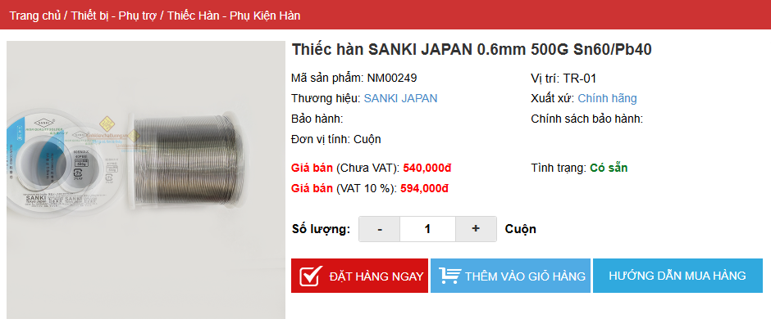
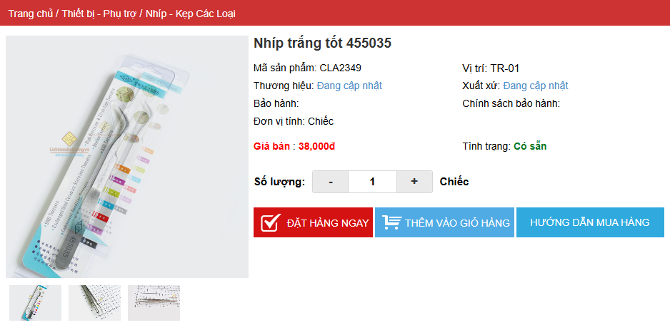
5 |  | Hộp 5 lưỡi dao cắt mạch PCB LD-2 dùng cho WLXY-9311 | PCS | 4 | 4 | https://linhkienchatluong.vn/dao---keo-cac-loai/hop-5-luoi-dao-cat-mach-pcb-ld-2-dung-cho-wlxy-9311_sp825_ct15005.aspx
6 |  | Dao cắt mạch PCB WLXY-9310 kèm 5 lưỡi | PCS | 1 | 1 | https://www.linhkienchatluong.vn/dao---keo-cac-loai/dao-cat-mach-pcb-wlxy-9310-kem-5-luoi_sp825_ct7113.aspx
7 |  | VT_DECAL_TG102LE (New Version) | PCS | 2500 | 2500 | Đã nhận

 |  |  | Hà Nội, Ngày 15 Tháng 10 Năm 2025
Giám đốc |  | TP.KTTH |  |  | Người lập
(Ký, ghi rõ họ tên) |  | (Ký, ghi rõ họ tên) |  |  | (Ký, ghi rõ họ tên)

Nguyễn Hải |  | Trần Thị Thu Hà |  |  | Nguyễn Minh Tùng

